Análisis
Requerimientos Técnicos ( Hardware & Software ) |  |  |  |  |  | Análisis Comparativo Tarifas Proveedores

Nº | Nombre | Imagen | Procesador | Detalles | Garantia | Linio | Mercado libre | Éxito | SQL | Dominios en Colombia.com | Precio más Bajo | Proveedor precio más Bajo | Precio más Alto | Proveedor precio más Alto | Diferencia entre Precio más Alto y más Bajo | Observaciones Generales | RECOMENDACIÓN
1 | Computdor de escritorio intel core I3, SSD240Gb, Ram 8Gb monito de 22 pulgadas |  | Intel Core I3 de decima generacion, de 4 nucleos y 8 subprocesos | MEMORIA RAM: DDR4 8GB , DISCO SOLIDO: 240GB CONEXION SATA.SUBPROCESOS, 6MB CACHE, 14NM, BOARD PLACA: H410M | 1 | 2,039,900.0 | 2,449,900.0 | 2,560,000.0 |  |  | 2,039,900.0 | Linio | 2,560,000.0 | Éxito | 520,100.0 | Torre Core i3 10100 (Decima Generación)Monitor de 22 Pulgadas Full Hd Combo de Mouse & Teclado | Mantenimiento cada 6 meses al equipo tanto la parte interna como externa , realizar respaldos de la informacion de manera periodica.
2 | Computador Hp Slim Intel Pentium 8gb 1tb Windows 10 +monitor | 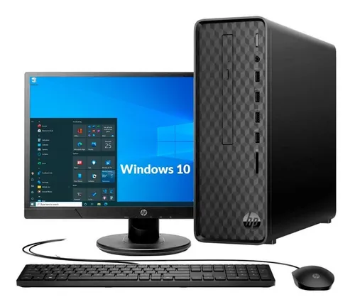 | Intel Pentium J5040 | Memoria: 8 GB de RAM DDR4-2400 MHz (1 x 8GB), Almacenamiento interno Disco duro SATA de 1 TB y 7200 rpm, Conexión inalámbrica Combo Realtek 802.11a/b/g/n/ac (1x1) Wi-Fi® y Bluetooth® 4.2 | 1 | 1,389,000.0 | 1,399,000.0 | 1,299,000.0 |  |  | 1,299,000.0 | Éxito | 1,399,000.0 | Mercado libre | 100,000.0 | Equipo confiable. Perfecto para espacios pequeños. Diseñado para ocupar menos espacio donde lo necesita, la computadora de escritorio HP Slim ofrece tecnología y confiabilidad en la que puede fiar, gracias al diseño delgado que se adapta a cualquier lugar | Evitar el sobrecalentamuento del equipo y eliminar los archivos temprales de intenet.
3 | Dell Inspiron 15 3501 Intel Core I3-1005g1 8gb 1tb 15.6 Win | 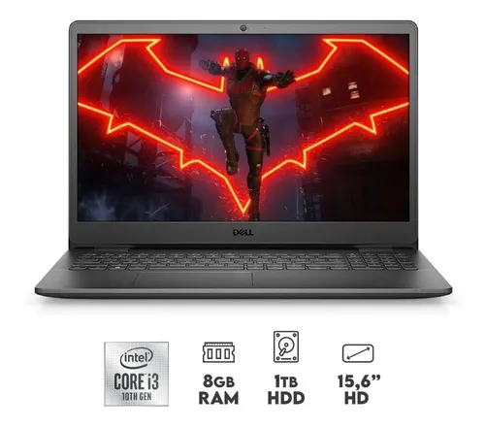 | Procesador Intel Core i3-1005G1 | MEMORIA 8GB DDR4, 2666MHz, Webcam: 720p a 30 fps cámara HD, micrófono de matriz única, 4GB DDR4 - 1 TERA | 1 | 1,690,000.0 | 1,390,000.0 | 1,619,900.0 |  |  | 1,390,000.0 | Mercado libre | 1,690,000.0 | Linio | 300,000.0 | Pantalla: 15.6'' Resolución nativa 1366 x 768, Disco duro: Capacidad 1TB HDD, Velocidad del procesador (Ghz) 4.10 | Cuida el sistema de ventilacion y de disipacion
4 | Portátil HP 245 G8 AMD Ryzen 5 5500U 8gb 256ssd 14 Pulgadas Freedos | 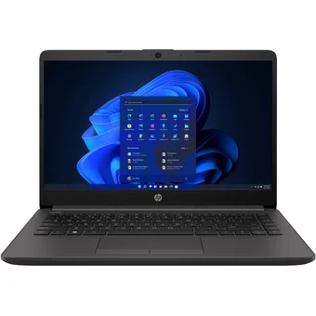 | AMD Ryzen™ 5 5500U | Memoria: 8 GB de RAM DDR4-3200 MHz (1 x 8 GB), Software disponible: Compatibilidad con HP Smart, Tipo de batería: Iones de litio de 3 celdas y 41 Wh de larga duración HP, Almacenamiento interno: Unidad de estado sólido PCIe® NVMe™ de 256 GB | 1 | 1,659,000.0 | 1,789,900.0 | 1,600,000.0 |  |  | 1,600,000.0 | Éxito | 1,789,900.0 | Mercado libre | 189,900.0 | Pantalla: Pantalla HD, antirreflectante, de bisel angosto, 35,6 cm (14") en diagonal, 250 nits y 45 % de NTSC (1366 x 768) 3 4, Gráficos: Integrado Gráficos AMD Radeon™ | Mantener las actualizaciones al dia del equipo y Mantenimiento cada 6 meses al equipo
5 | PORTATIL HP 255 G7 AMD ATHLON 3020E 4G 500GB W10H | 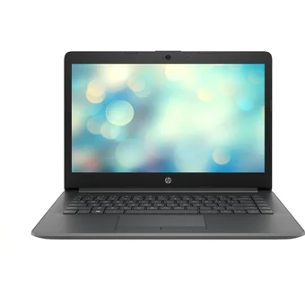 | AMD Athlon 3020E 1.20 GHz, 2 Núcleos | Memoria 4GB RAM DDR4 2400, Almacenamiento 500GB HDD 5400RPM | 1 | 1,699,000.0 | 1,300,000.0 | 1,520,231.0 |  |  | 1,300,000.0 | Mercado libre | 1,699,000.0 | Linio | 399,000.0 | Tamaño de la pantalla (pulg) 15.6, Capacidad 500 GB,Velocidad de imagen 1200Hz, Tarjeta Gráfica AMD Radeon HD 8570M | Evitar comer o beber encima del equipo, no abusar de la carga de energia de la bateria.
6 | Hp 240 G8 Intel Core I5 1135g7 Hdd 1 Tb Ram 8gb 14 | 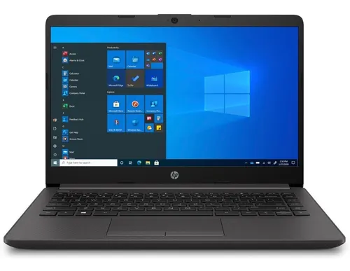 | Intel Core I5 1135g7 Hdd | Intel Core I5 1135G7, Disco Duro 1 TB, DDR4 8GB, | 1 | 3,089,700.0 | 3,281,000.0 | 3,059,900.0 |  |  | 3,059,900.0 | Éxito | 3,281,000.0 | Mercado libre | 221,100.0 | HP 240 G8 - INTEL CELERON N4120 - 8GB DDR4 - 256GB SSD - PANTALLA 14" - NO DVD - HDMI - FREEDOS - NEGRO - 68G64LT#ABM | Evitar a la hora de la limpieza elo alcohol o liquidos abrasivos.
7 | Portátil Lenovo V145 14 Ast Amd A6-9225 4gb 1tb 14 W10PRO | 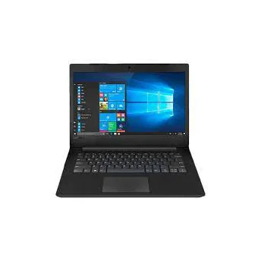 | Procesador: AMD A6-9225 2.6 GHz | Procesador: AMD A6-9225 2.6 GHz Memoria Ram: 4GB DDR4 Disco Duro: SSD120GB + 1TB 5400 rpm HDD | 1 | 1,000,000.0 | 985,000.0 | 1,000,000.0 |  |  | 985,000.0 | Mercado libre | 1,000,000.0 | Linio | 15,000.0 | LENOVO V145-14AST - AMD A6-9225 - 4GB DDR4 - 500GB - PANTALLA 14" - NO DVD - HDMI - WINDOWS 10 - NEGRO | Defirmir un punto de restauracion del sistema una vez por semana,
8 | Portátil Lenovo V14 Iil Intel Core I3 1005G1 Ssd 256 Gb Ddr4 4Gb | 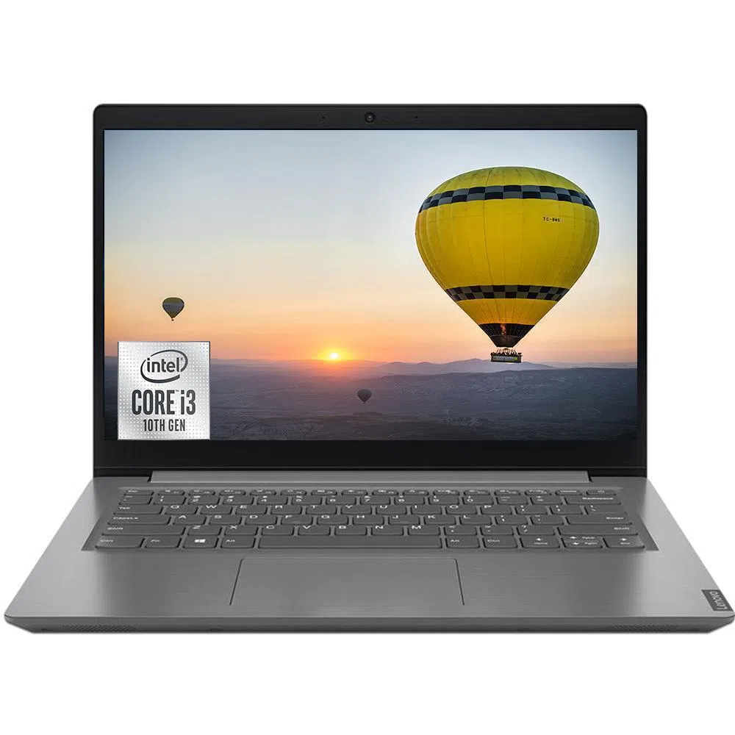 | Intel Core I3 1005G1 | Intel Core I3 1005G1, Disco Duro solido 256 GB, | 1 | 1,429,000.0 | 1,475,000.0 | 1,159,900.0 |  |  | 1,159,900.0 | Éxito | 1,475,000.0 | Mercado libre | 315,100.0 | LENOVO V14 IIL - INTEL CORE I3 1005G1 - 4GB DDR4 - 1 TERA - PANTALLA 14" - NO DVD - HDMI - WINDOWS 10 - IRON GREY - 82C4013PLM | Tener un buen anti virus para la instalacion del programa y mantener una limpieza del almacenamiento del dispositivo
9 | Base de datos SQL |  | Windows Server 2019,Windows Server 2016, Windows 8.1 y Windows Server 2012 R2 | Base de datos SQL Server consta de una coleccion de tablas en las se almacena un conjunto especifico de datos estructurados. | No ceunta con garantia |  |  |  | 67,341.0 | 750,000.0 | 67,341.0 | SQL | 750,000.0 | Dominios en Colombia.com | 682,659.0 | SQL es un lenguaje de dominio específico, diseñado para administrar, y recuperar información de sistemas de gestión de bases de datos relacionales | Estadísticas certeras e informativas, Elegir el software de bases de datos adecuado y determinar y organizar informacion concreta y establecer acciones que inhiban los ciberataque
10

 |  |  |  |  | Plazo Entrega de Proveedor (Plazo Máximo Entrega en días) | 4 | 7 | 10
 |  |  |  |  | Cantidad Mínima Pedido de Proveedor | 1 | 1 | 1
 |  |  |  |  | Plazo Pago Proveedor en días | 30 | 60 | 90

